ANNO 2022
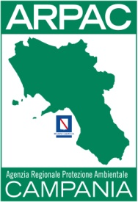
AGENZIA REGIONALE PROTEZIONE AMBIENTALE DELLA CAMPANIA
PERSONALE NON A TEMPO INDETERMINATO (art. 17 comma 1 e 2 D. LGS. n. 33/2013)

 |  | DATO ELABORATO AL 31/12/2022
numero risorse | categoria e profilo professionale | Compenso Lordo | Contributi previdenziali | Versamento IRAP
10 | D | € 240,674.20 | € 66,498.28 | € 20,457.31
3 | C | € 69,672.72 | € 19,250.57 | € 5,922.18
1 | Dirigente Ambientale | € 55,925.35 | € 15,452.17 | € 4,753.65

